Tabele zbiorcze
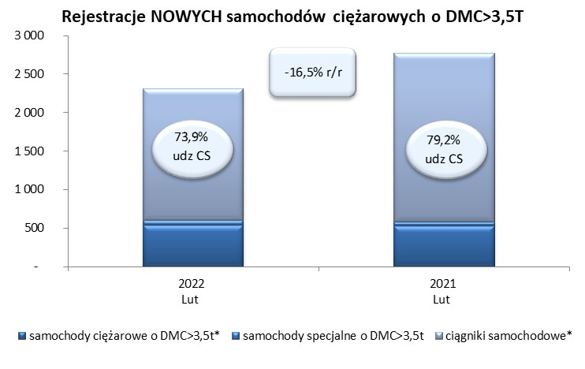
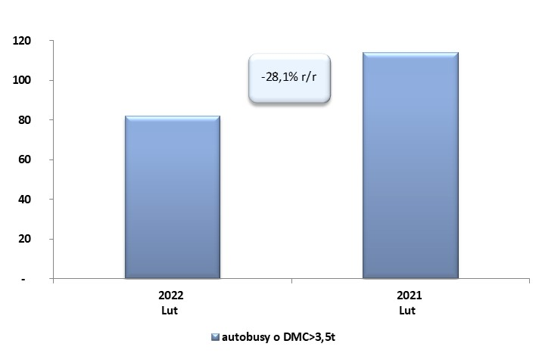
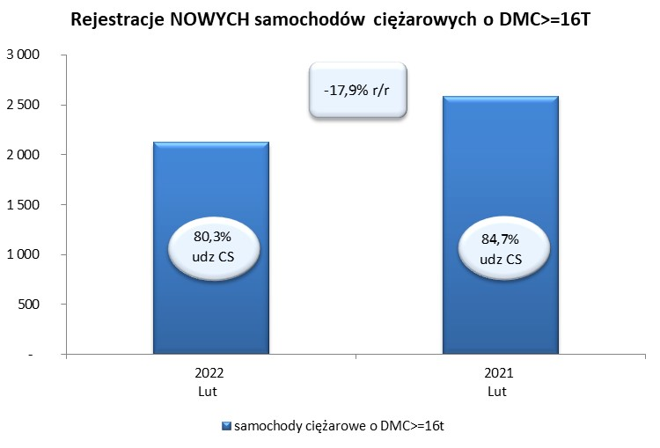
 |  |  |  |  |  | 03/03/2022
PZPM na podstawie danych CEP |  |  |  |  |  | sztuki
PIERWSZE REJESTRACJE NOWYCH POJAZDÓW UŻYTKOWYCH O DMC>3,5T
 | 2022 Lut | 2021 Lut | % zmiana r/r | 2022 Sty - Lut | 2021 Sty - Lut | % zmiana r/r
SAMOCHODY CIĘŻAROWE - RAZEM | 2,312 | 2,770 | -16.5% | 4,566 | 4,255 | 7.3%
samochody ciężarowe o DMC>3,5t* | 536 | 527 | 1.7% | 938 | 841 | 11.5%
samochody specjalne o DMC>3,5t | 68 | 50 | 36.0% | 123 | 130 | -5.4%
ciągniki samochodowe* | 1,708 | 2,193 | -22.1% | 3,505 | 3,284 | 6.7%
AUTOBUSY - RAZEM | 82 | 114 | -28.1% | 188 | 207 | -9.2%
RAZEM POJAZDY UŻYTKOWE | 2,394 | 2,884 | -17.0% | 4,754 | 4,462 | 6.5%
*/ Nie uwzgledniono rejestracji własnych marek krajowych producentów

